THB
订单号 | 入住日期 | 离店日期 | 应收 |  |  |  | ，
17913584946 | 2022-05-10 | 2022-05-14 | 6000 | #N/A | 2545040 | #N/A | ，2545040 | #N/A | Ada 2545040 这个订单出了点问题，付款需要修改到 22000 泰铢，目前是16000 泰铢，亏损6000 泰铢 ； | 本期携程调整6000THB收回
18157705537 | 2022-06-20 | 2022-06-22 | 550 | #N/A | 2596735 | #N/A | ，2596735 | #N/A

 |  |  | 6550

A220818103455481 |  |  |  | 6000 | 1327.41 | 1148.78
A220818103649481 |  |  |  | 550 | 121.68 | 105.31
THB / HKD 当前参考汇率: 0.2212355742132 |  |  |  | 6550 | 1449.09 | 1254.09
CNY / HKD 当前参考汇率: 1.155490531
总计： 6550 THB/ 1449.09 HKD

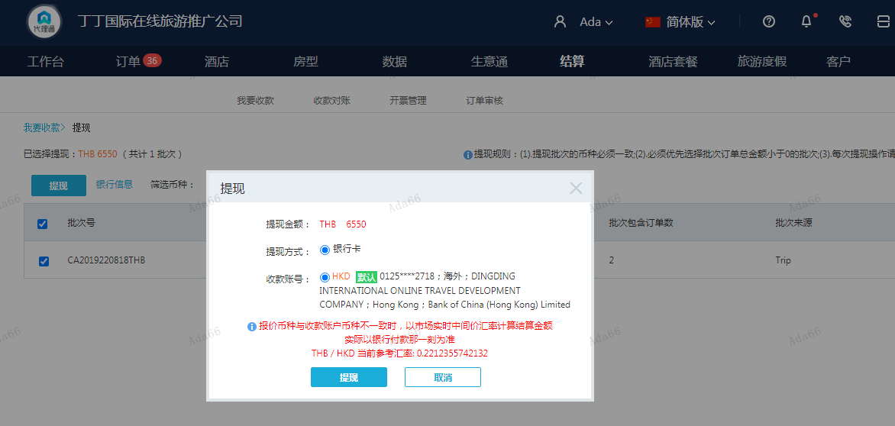

CNY
订单号 | 入住日期 | 离店日期 | 应收 |  |  |  | ，
18564230010 | 2022-08-12 | 2022-08-14 | -592 | #N/A | 2638002 | #N/A | ，2638002 | #N/A | 18564230010此单多收592元退回

 |  |  | 154164

A220818093948481 |  |  | 154756 | 178819.09
A22081809413829 |  |  | -592 | -684.05
CNY / HKD 当前参考汇率: 1.155490531 |  |  | 154164 | 178135.04
总计： 154164 CNY/ 178135.04 HKD

